Avance_unidades
SUBSECRETARÍA DE INDUSTRIA Y TURISMO
SECRETARÍA GENERAL TÉCNICA
S.G. de Estudios y Publicaciones
ESTADÍSTICA DE FABRICACIÓN DE VEHÍCULOS
DATOS AVANCE DICIEMBRE 2025
Turismos y Todoterrenos: Unidades producidas.
Serie original y serie corregida del efecto calendario (CEC).
 | Valor |  |  |  | Valor CEC
 | Total | Gasoil | Gasolina | Otros | Total | Gasoil | Gasolina
 | MILES DE UNIDADES
2020 | 1,833.9 | 486.8 | 1,257.1 | 90.0 | 1,733.9 | 481.9 | 1,251.5
2021 | 1,644.8 | 290.7 | 1,105.9 | 248.2 | 1,396.2 | 291.0 | 1,105.5
2022 | 1,733.8 | 244.7 | 1,165.2 | 323.9 | 1,417.4 | 247.9 | 1,169.7
2023 | 1,854.4 | 161.1 | 1,220.1 | 473.3 | 1,387.6 | 163.3 | 1,224.5
2024 | 1,872.3 | 75.7 | 1,201.7 | 594.9 | 1,267.5 | 70.8 | 1,196.1
2025 (1) | 1,647.7 | 56.5 | 941.8 | 649.4 | 997.9 | 56.7 | 941.3
2024 IV | 451.6 | 17.2 | 273.6 | 160.8 | 288.5 | 16.4 | 272.2
2025 I | 438.0 | 9.5 | 232.3 | 196.1 | 234.4 | 6.9 | 227.5
II | 457.6 | 8.7 | 269.7 | 179.3 | 289.8 | 13.3 | 276.8
III | 356.3 | 9.9 | 214.7 | 131.7 | 222.3 | 9.0 | 213.3
IV (1) | 395.8 | 28.4 | 225.1 | 142.3 | 251.3 | 27.6 | 223.7
2025 Oct | 142.5 | 10.4 | 86.6 | 45.4 | 90.3 | 7.9 | 82.5
Nov | 154.6 | 15.8 | 83.6 | 55.2 | 110.6 | 20.1 | 90.5
Dic | 98.7 | 2.2 | 54.9 | 41.6 | 57.1 | 2.2 | 54.9
 | Tasas de variación interanual (%)
2020 | - | -20.1 | -22.8 | - | -22.5 | -20.9 | -23.1
2021 | -10.3 | -40.3 | -12 | 175.7 | -19.5 | -39.6 | -11.7
2022 | 5.4 | -15.8 | 5.4 | 30.5 | 1.5 | -14.8 | 5.8
2023 | 6.9 | -34.2 | 4.7 | 45.9 | -2.1 | -34.1 | 4.7
2024 | 1.0 | -53.0 | -1.5 | 25.7 | -8.7 | -56.7 | -2.3
2025 (1) | -12.0 | -25.4 | -21.6 | 9.2 | -21.3 | -19.9 | -21.3
2024 IV | -4.2 | -56.7 | -11.7 | 32.2 | 36.2 | 35.6 | 36.3
2025 I | -14.3 | -65.9 | -34.3 | 51.0 | -18.8 | -58.1 | -16.4
II | -17.0 | -50.8 | -27.8 | 11.8 | 23.6 | 93.2 | 21.7
III | -0.5 | -23.8 | 6.8 | -8.5 | -23.3 | -32.1 | -22.9
IV (1) | -12.4 | 64.9 | -17.7 | -11.5 | 13.0 | 206.2 | 4.9
2025 Oct | -19.2 | 32.3 | -18.3 | -27.2 | -15.2 | 45.6 | -18.4
Nov | -8.2 | 193.5 | -22.4 | -0.3 | 22.5 | 155.7 | 9.8
Dic | -7.7 | -45.3 | -8.4 | -3.3 | -10.7 | -45.3 | -8.4
(1) Período disponible.
* En la categoría Otros se incluyen todos los turismos de combustible distinto al convencional.
La serie CEC no tiene en cuenta la categoría Otros por falta de histórico, por lo que la serie Total se refiere a los vehículos de combustible convencional.
Fabricación de Turismos y Todoterrenos
Total UNIDADES producidas

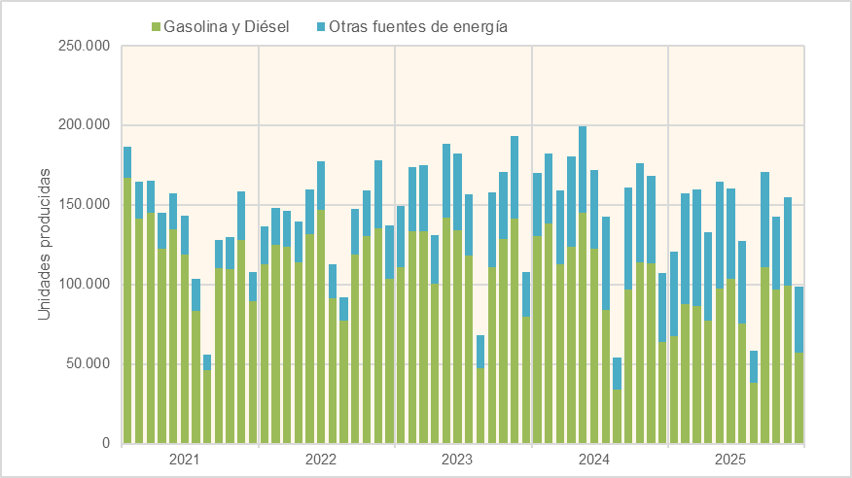

 | Fuente: Ministerio de Industria y Turismo (Estadística de Fabricación de Vehículos)

